等客户通知出货（PO 35760）
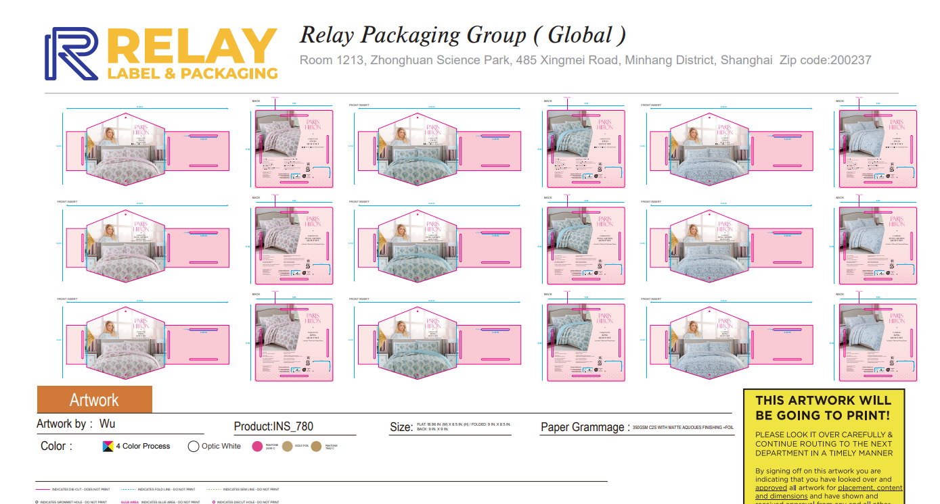
Relay Packaging Group ( Global )
（Packaging Delivery List）
 |  |  | Shipping Date 发货日期: | 2025.09.02 |  |  |  |  | 盐城市大丰区大中镇张謇路2号 ，智能， 许炜15950322161
 |  |  | 快递单号: | 姓名赵子豪 车号苏J9CE03 电话15151000592 身份证320902199304
ORDER NR | Item Code | ARTICLE | Colour | Size | Order Qty | Back-up Qty | Total Qty | Carton #/Total | Net Weight (kg) | Gross Weight (kg) | REMARK
订单号 | 产品型号 | 款号 | 颜色 | 尺码 | 订单数 | 备品数 | 实发数量 | 总箱数\箱号 | 净重（公斤) | 毛重（公斤) | 备注
PO 35760 HM25-07074 | INS-780彩卡 | INS-780 | 粉色 | TWIN | 133 | 5 | 138 | 1 | 8.00 | 8.50 | 1箱*138套
PO 35760 HM25-07074 | INS-780彩卡 | INS-780 | 粉色 | FULL / QUEEN | 960 | 10 | 970 | 6 | 56.26 | 56.76 | 4箱*200套+1箱*176套
PO 35760 HM25-07074 | INS-780彩卡 | INS-780 | 粉色 | KING | 726 | 10 | 736 | 10 | 42.69 | 43.19 | 3箱*200套+1箱*145套
PO 35760 HM25-07074 | INS-780彩卡 | INS-780 | 蓝色 | FULL / QUEEN | 216 | 5 | 221 | 11 | 12.82 | 13.32 | 1箱*221套
PO 35760 HM25-07074 | INS-780彩卡 | INS-780 | 蓝色 | TWIN | 12 | 5 | 17 | 12 | 0.99 | 1.49 | 1箱*17套
PO 35760 HM25-07074 | INS-780彩卡 | INS-780 | 蓝色 | KING | 86 | 5 | 91 |  | 5.28 | 5.78 | 1箱*91套
PO 35760 HM25-07074 | INS-780彩卡 | INS-780 | 灰色 | FULL / QUEEN | 28 | 5 | 33 |  | 1.91 | 2.41 | 1箱*33套
PO 35760 HM25-07074 | INS-780彩卡 | INS-780 | 灰色 | KING | 82 | 5 | 87 |  | 5.05 | 5.55 | 1箱*87套
合计 |  |  |  |  | 2243 | 50 | 2293 | 12 | 132.99 | 136.99

